关系图
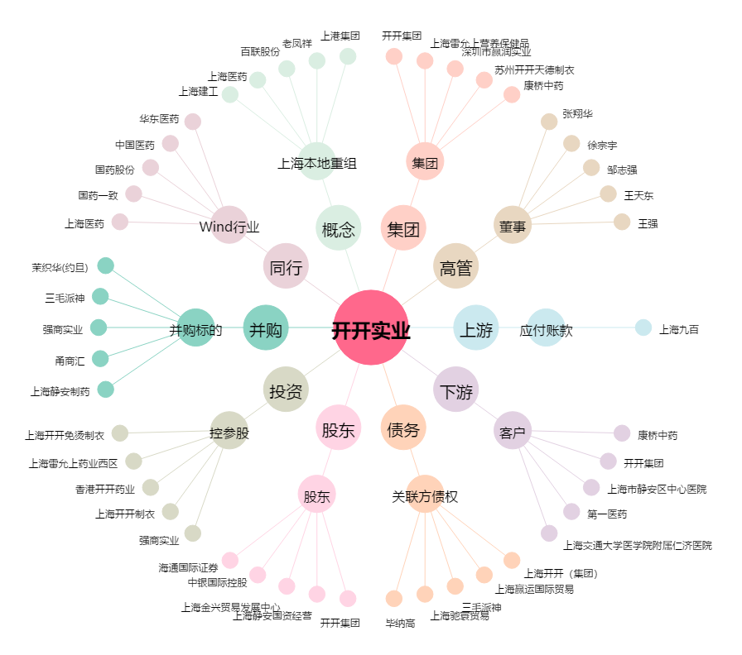
开开实业[600272.SH] - 关系概览图

